TAS-TOS-OSI
Numune Adı | TAS(mmol/L) | TOS (µmol/L) | OSI
1 | 2.67 | 67.5 | 2.528
2 | 2.34 | 52.09 | 2.226 | Bu çalışmada "Relassay" marka kitler kullanılmıştır.
3 | 2.67 | 67.88 | 2.542 | Kullanılan cihaz: Mindray marka BS400 model tam otomatik biyokimya cihazı
4 | 2.66 | 92.92 | 3.493 | TAS: Total Antioxidant Status
5 | 2.66 | 67.57 | 2.540 | TOS: Total Oxidant Status
6 | 1.53 | 29.82 | 1.949 | OSI: Oxidative Stress Index
7 | 1.65 | 47.61 | 2.885
8 | 2.66 | 56.35 | 2.118
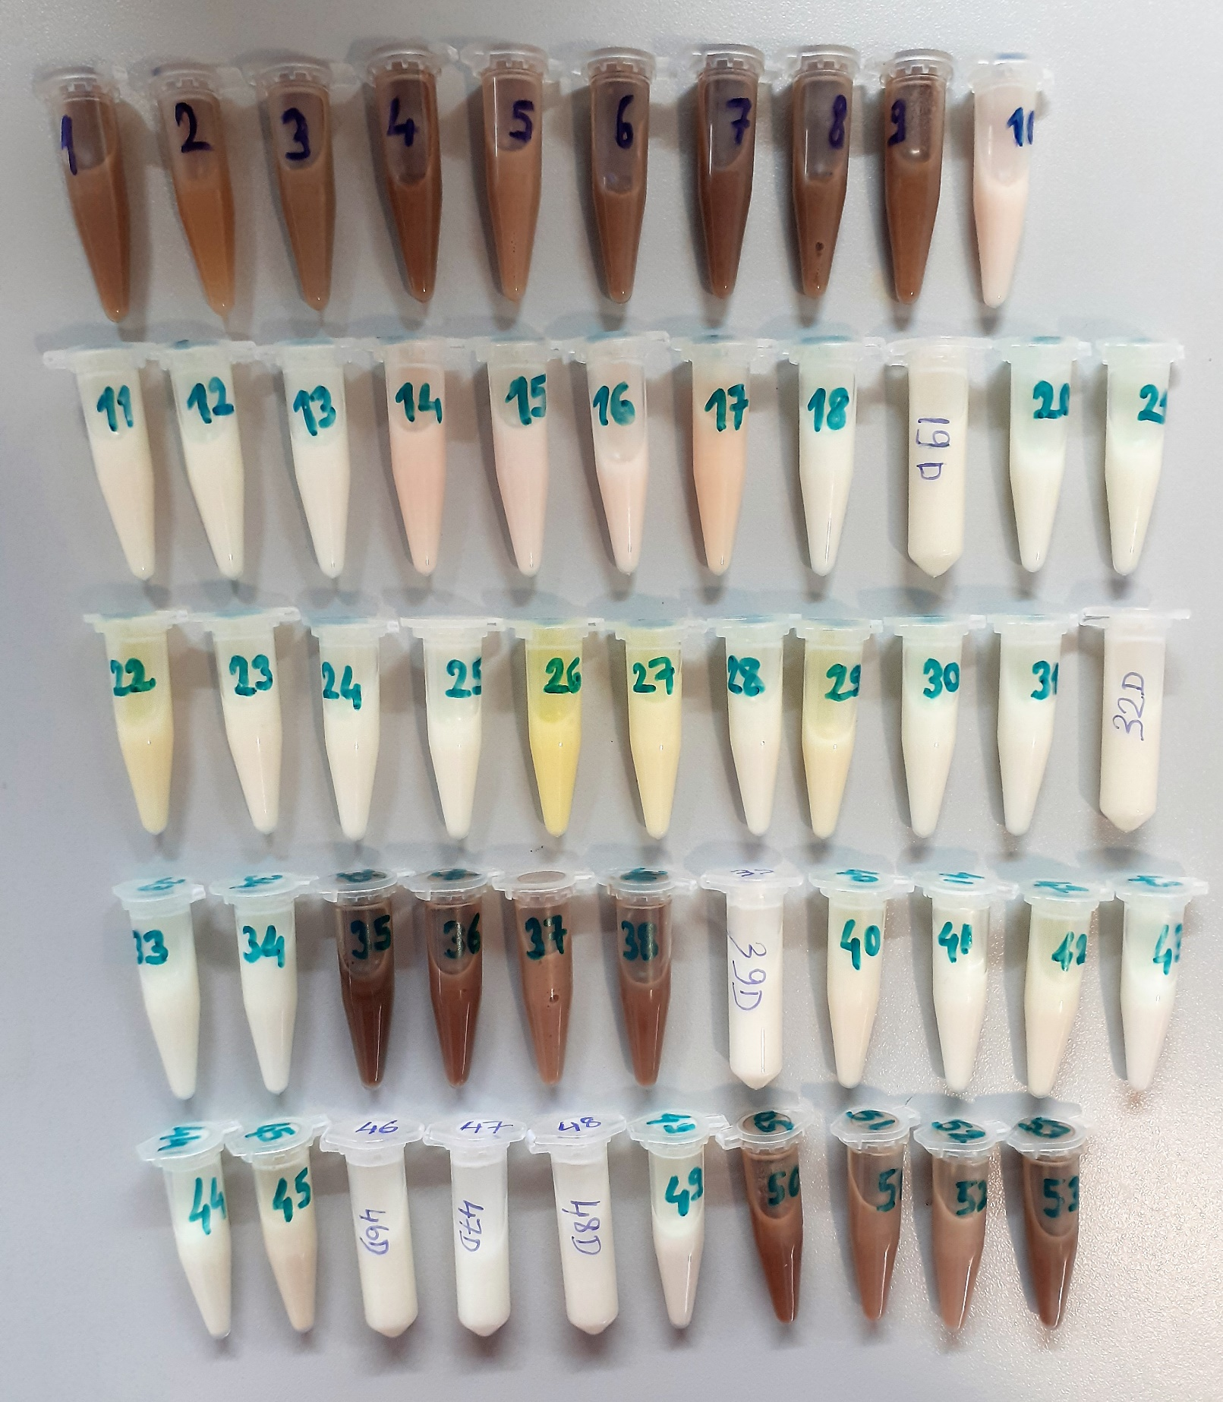
9 | 2.37 | 68.84 | 2.905
10 | 0.11 | 50.7 | 46.091
11 | 1.19 | 62.69 | 5.268
12 | 1.92 | 49.7 | 2.589
13 | 0.24 | 33.82 | 14.092
14 | 0.74 | 38.64 | 5.222
15 | 0.3 | 44.78 | 14.927
16 | 0.85 | 17.25 | 2.029
17 | 0.43 | 51.59 | 11.998
18 | 0.84 | 48.24 | 5.743
19D | 0.31 | 34.61 | 11.165
20 | 0.86 | 25.4 | 2.953
21 | 1.49 | 48.43 | 3.250
22 | 0.69 | 41.97 | 6.083
23 | 0.16 | 23.3 | 14.563
24 | 0.41 | 40.04 | 9.766
25 | 0.16 | 40.37 | 25.231
26 | 0.15 | 23.79 | 15.860
27 | 0.3 | 69.55 | 23.183
28 | 0.5 | 70.84 | 14.168
29 | 0.83 | 44.09 | 5.312
30 | 0.18 | 43.8 | 24.333
31 | 0.23 | 45.08 | 19.600
32D | 0.5 | 24.19 | 4.838
33 | 0.94 | 26.15 | 2.782
34 | 0.12 | 30.83 | 25.692
35 | 2.64 | 72.13 | 2.732
36 | 2.61 | 63.69 | 2.440
37 | 2.66 | 44.49 | 1.673
38 | 2.66 | 54.46 | 2.047
39D | 2.67 | 35.77 | 1.340
40 | 0.8 | 34.06 | 4.258
41 | 2.68 | 44.89 | 1.675
42 | 0.29 | 30.47 | 10.507
43 | 1.81 | 59.98 | 3.314
44 | 2.58 | 62.01 | 2.403
45 | 2.19 | 83.2 | 3.799
46D | 0.8 | 62.16 | 7.770
47D | 0.29 | 33.01 | 11.383
48D | 0.68 | 36.63 | 5.387
49 | 1.36 | 42.88 | 3.153
50 | 2.56 | 73.78 | 2.882
51 | 2.14 | 30.41 | 1.421
52 | 2.14 | 88.25 | 4.124 | NOT: Numuneler 15 000 rpm 'de 25 dk + 4 ºc 'de santrifüj edildi. CA 45/25 mm syringe filtreden geçirildi.
53 | 2.64 | 58.44 | 2.214

